Лист 1
Прайс-лист
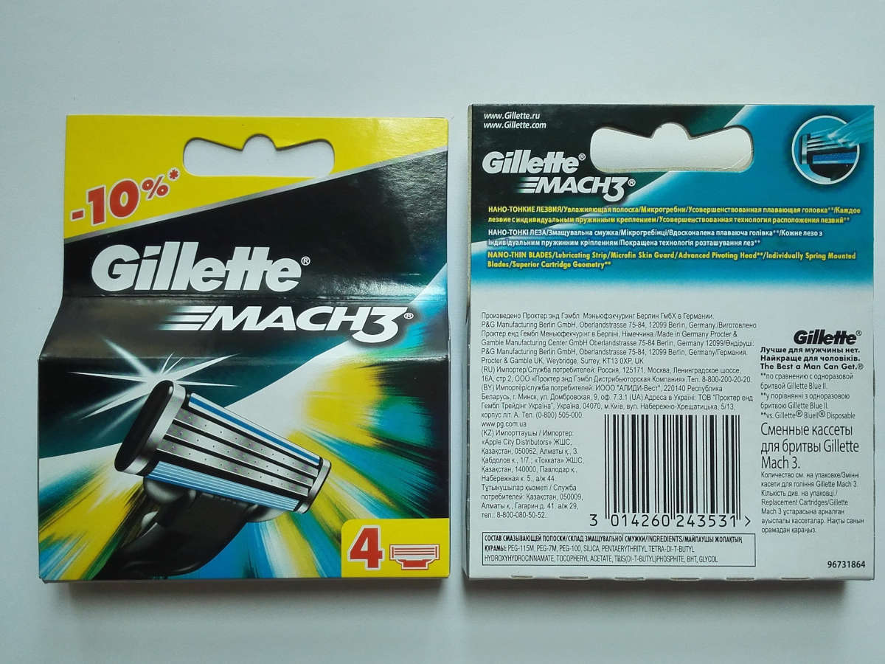
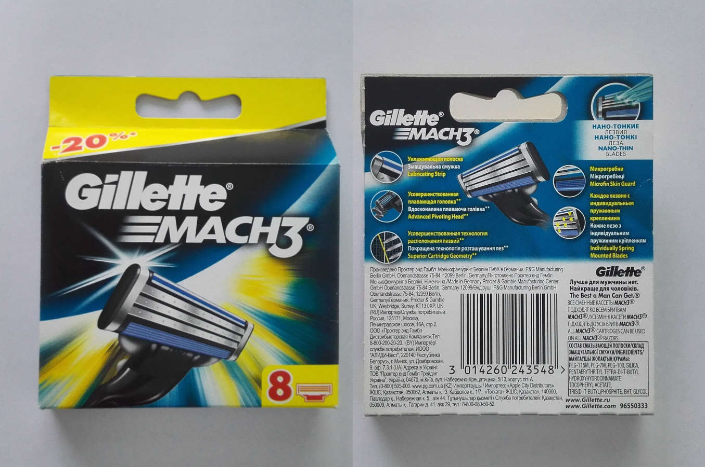
MACH 3 (2 кассеты в уп.) | 9 RMB
MACH 3 (4 кассеты в уп.) | 14 RMB
MACH 3 (8 кассет в уп.) | 25 RMB

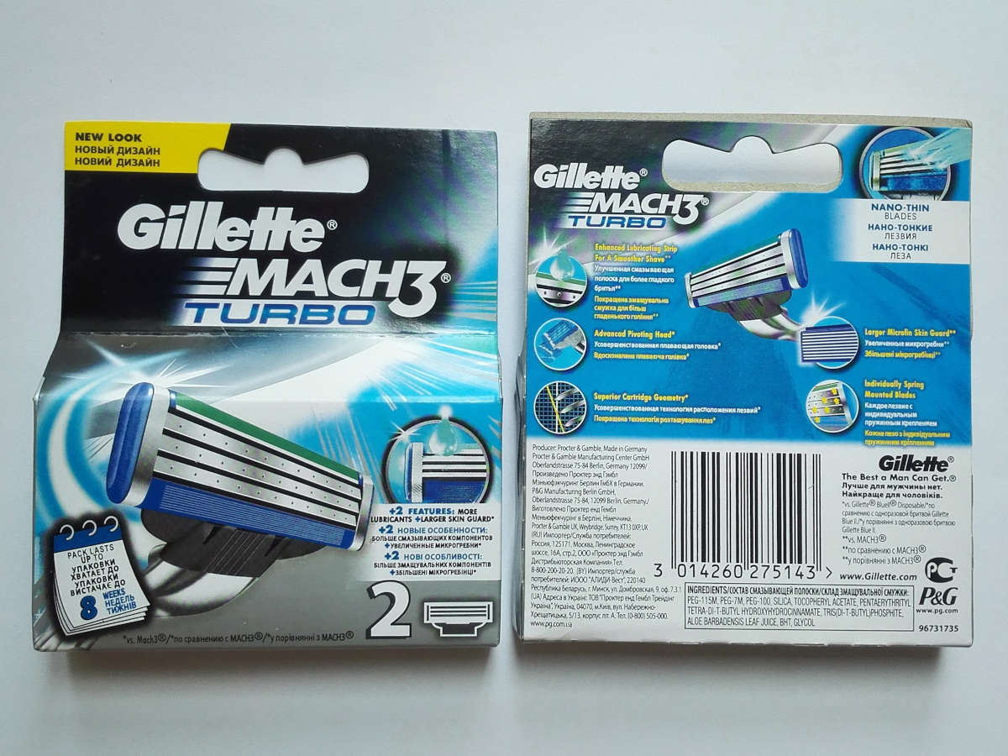
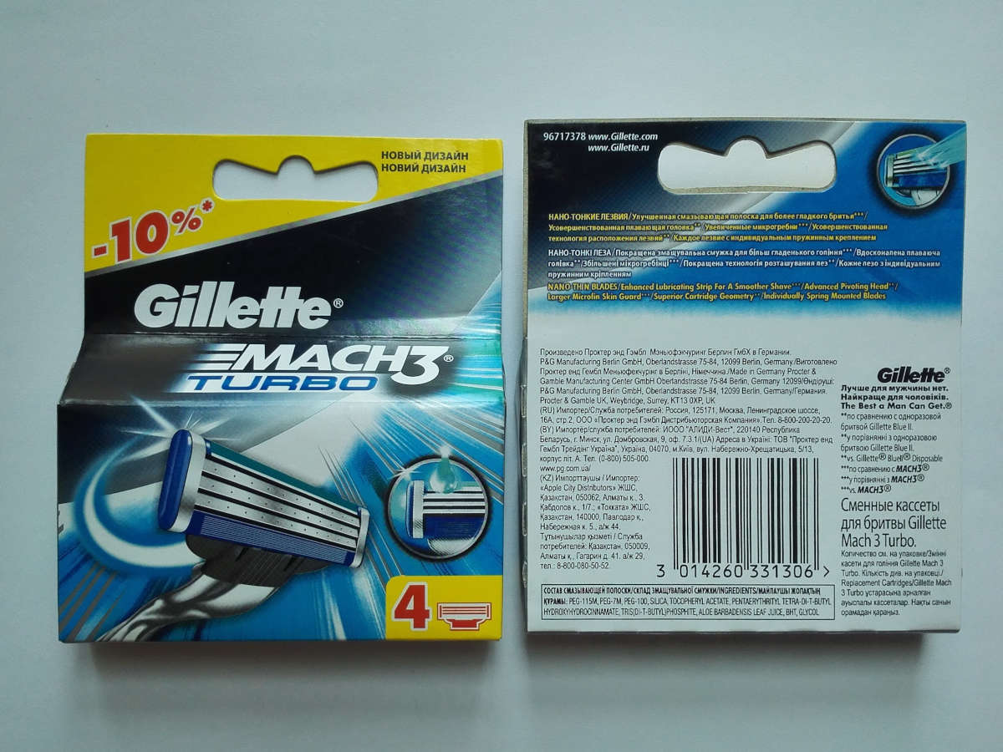
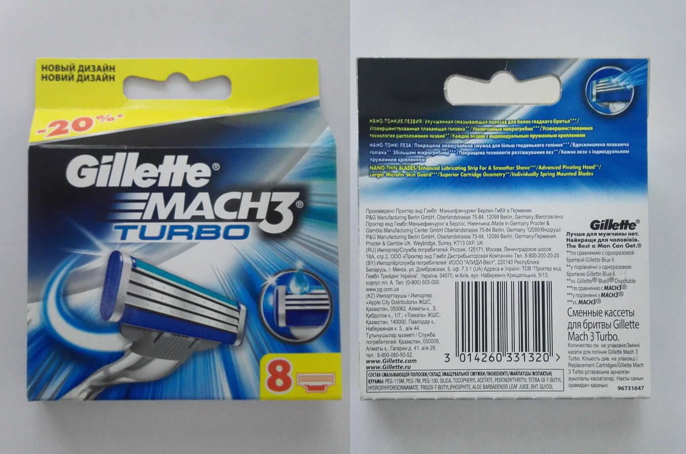
MACH 3 turbo (2 кассеты в уп.) | 9 RMB
MACH 3 turbo (4 кассеты в уп.) | 14 RMB
MACH 3 turbo (8 кассет в уп.) | 25 RMB

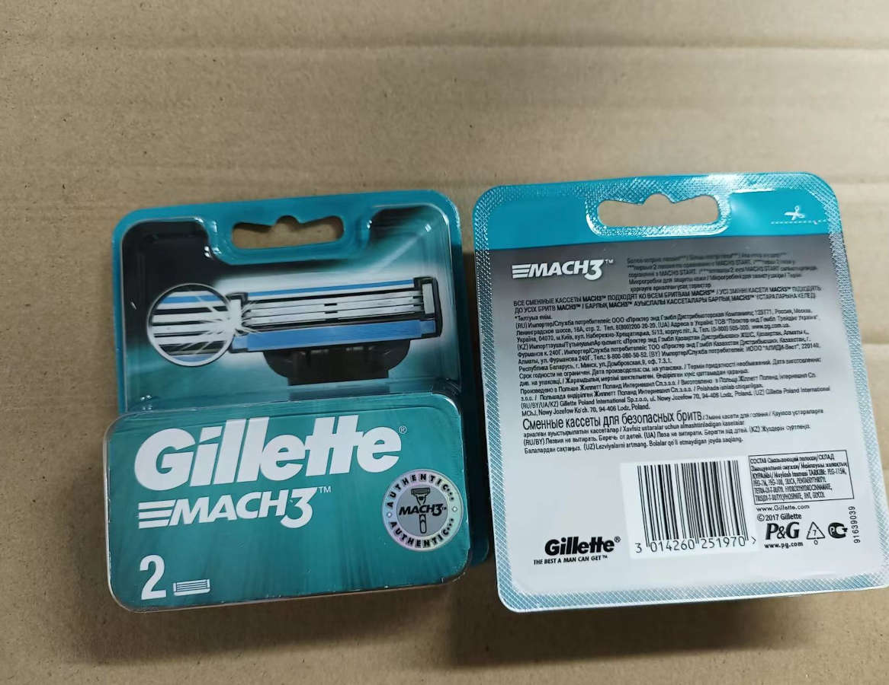
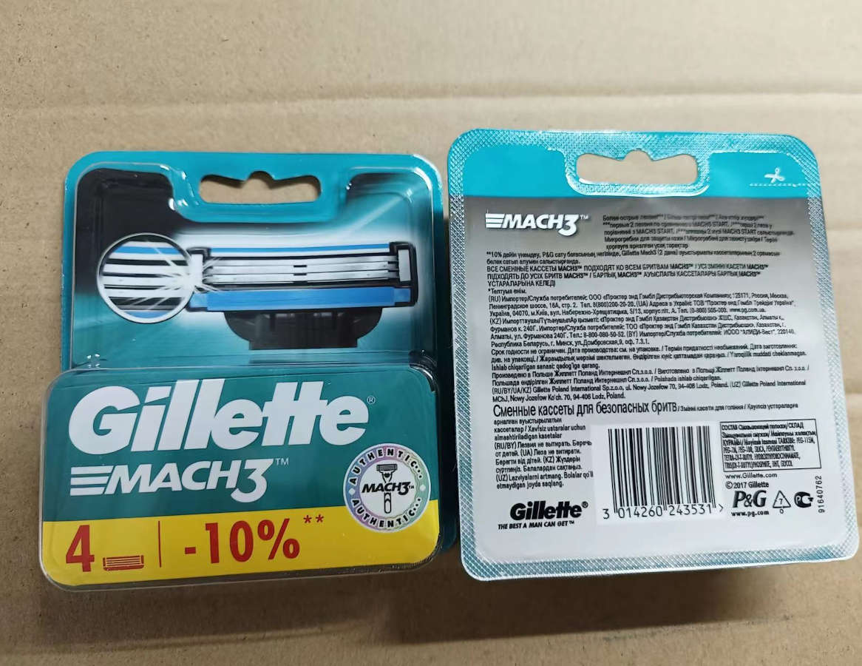
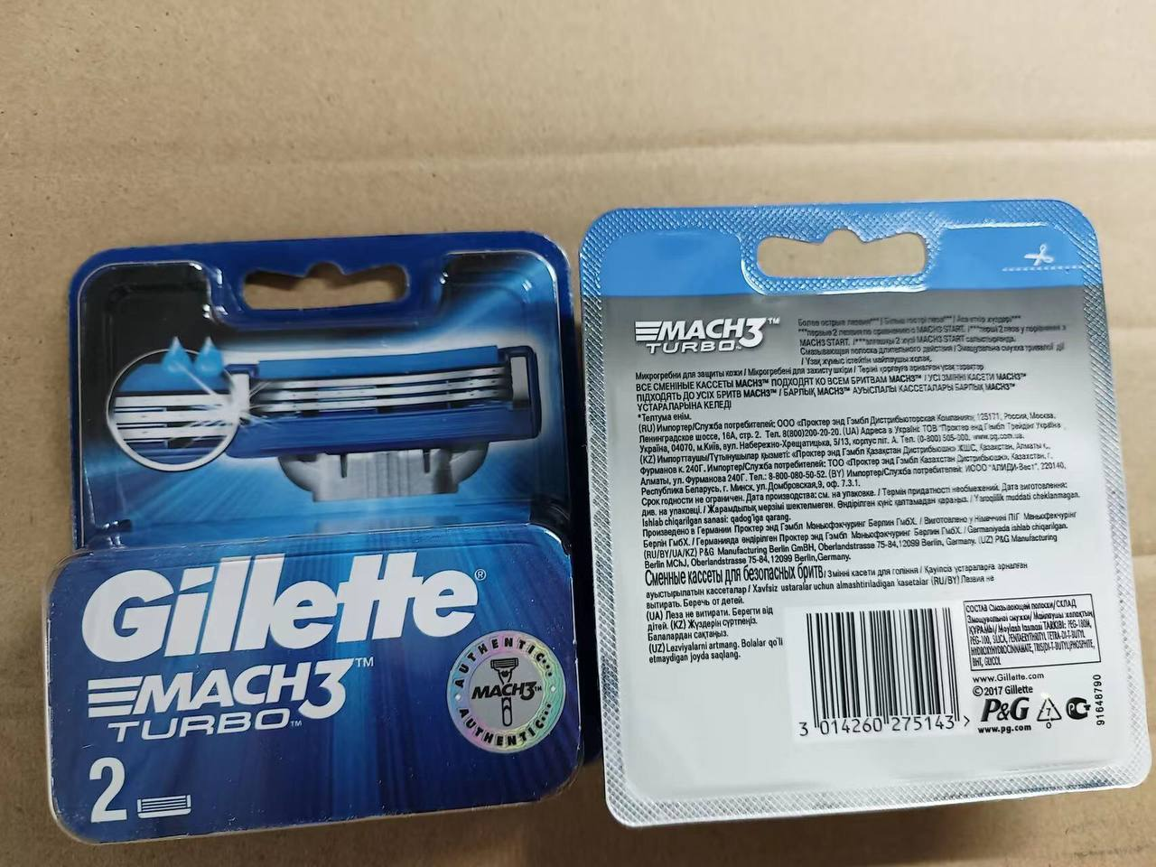
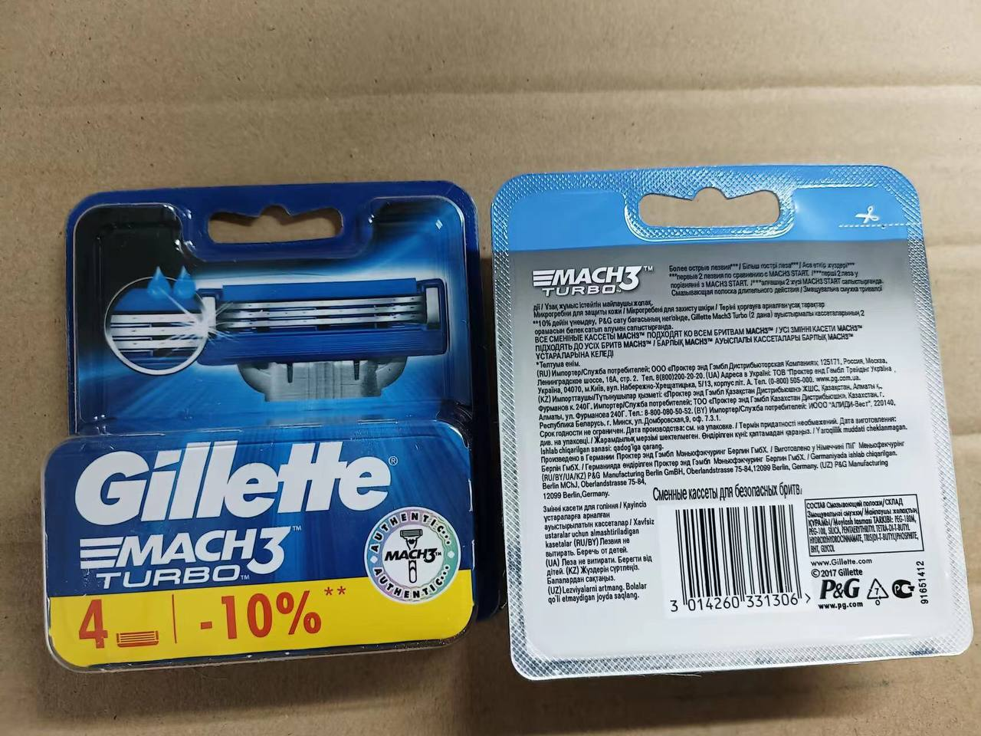
(new — новая упаковка)
MACH 3 (2 кассеты в уп.) new | 14,5 RMB
MACH 3 (4 кассеты в уп.) new | 23 RMB
MACH 3 (8 кассет в уп.) new | 42 RMB

MACH 3 turbo (2 кассеты в уп.) new | 14,5 RMB
MACH 3 turbo (4 кассеты в уп.) new | 23 RMB
MACH 3 turbo (8 кассет в уп.) new | 42 RMB

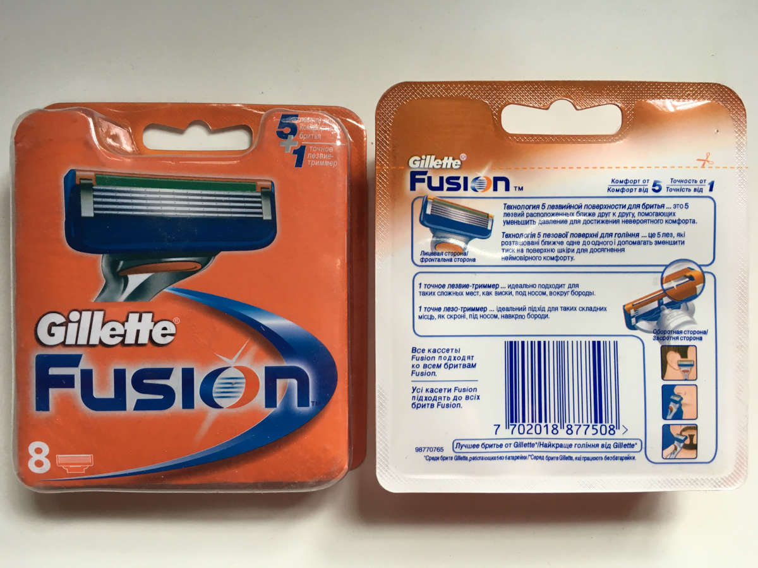
FUSION (2 кассеты в уп.) | 16,5 RMB
FUSION (4 кассеты в уп.) | 25 RMB
FUSION (8 кассет в уп.) | 48 RMB

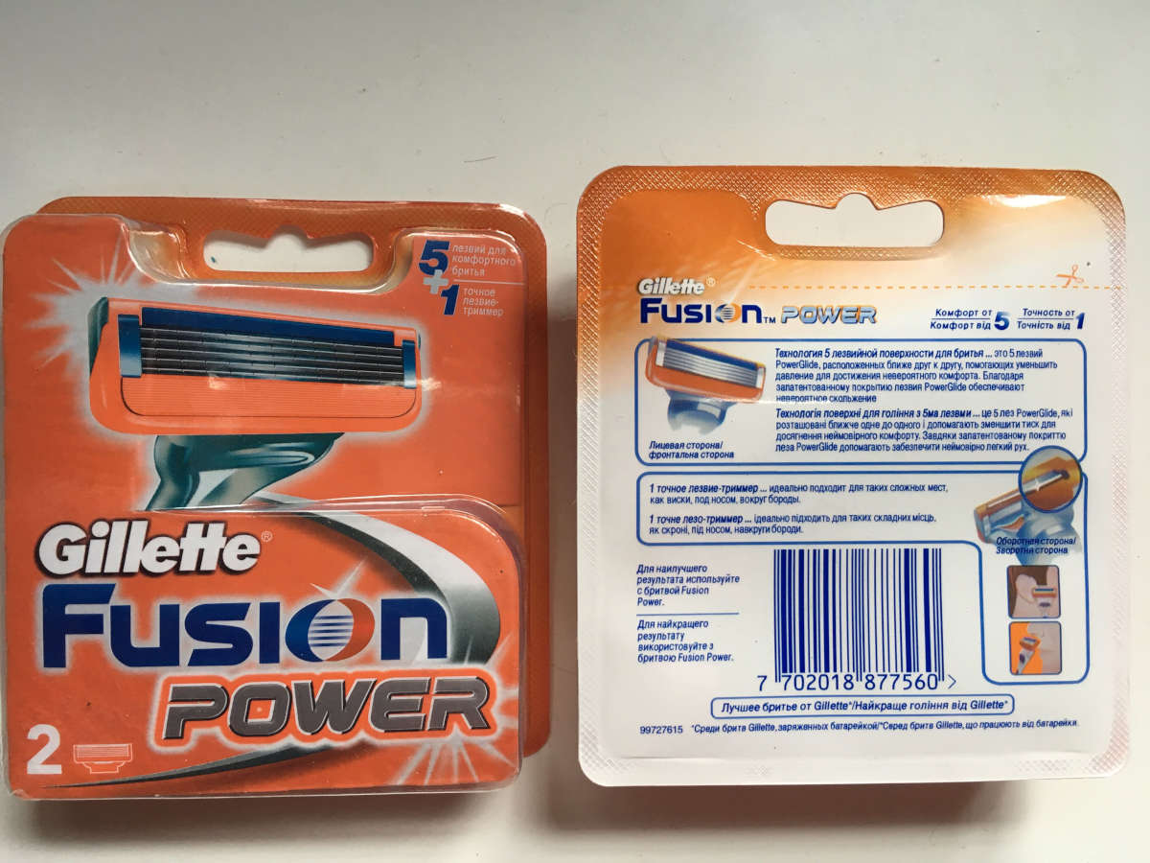
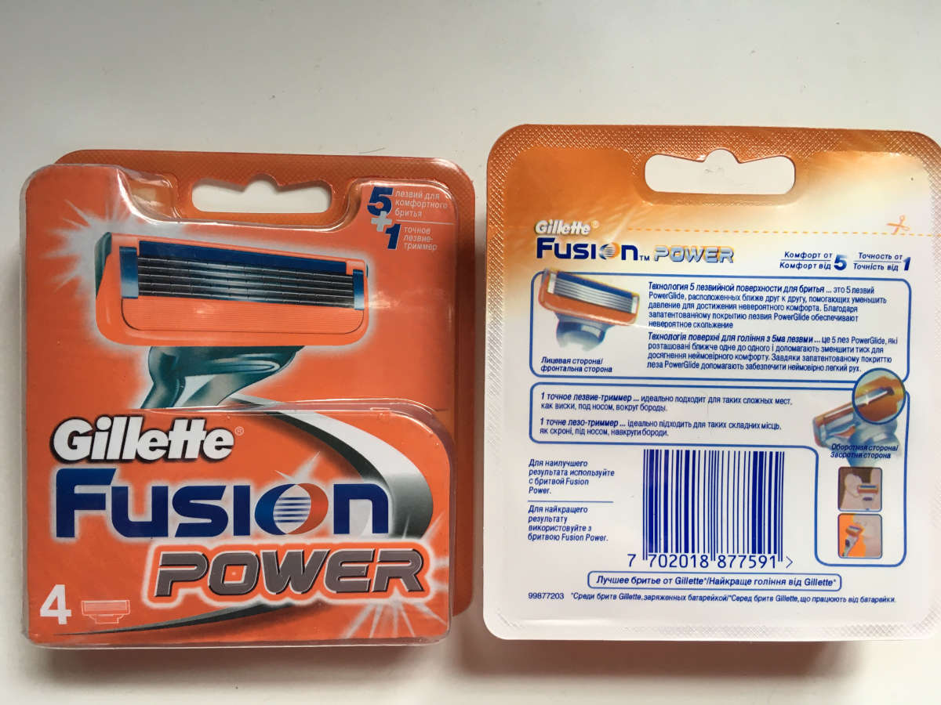
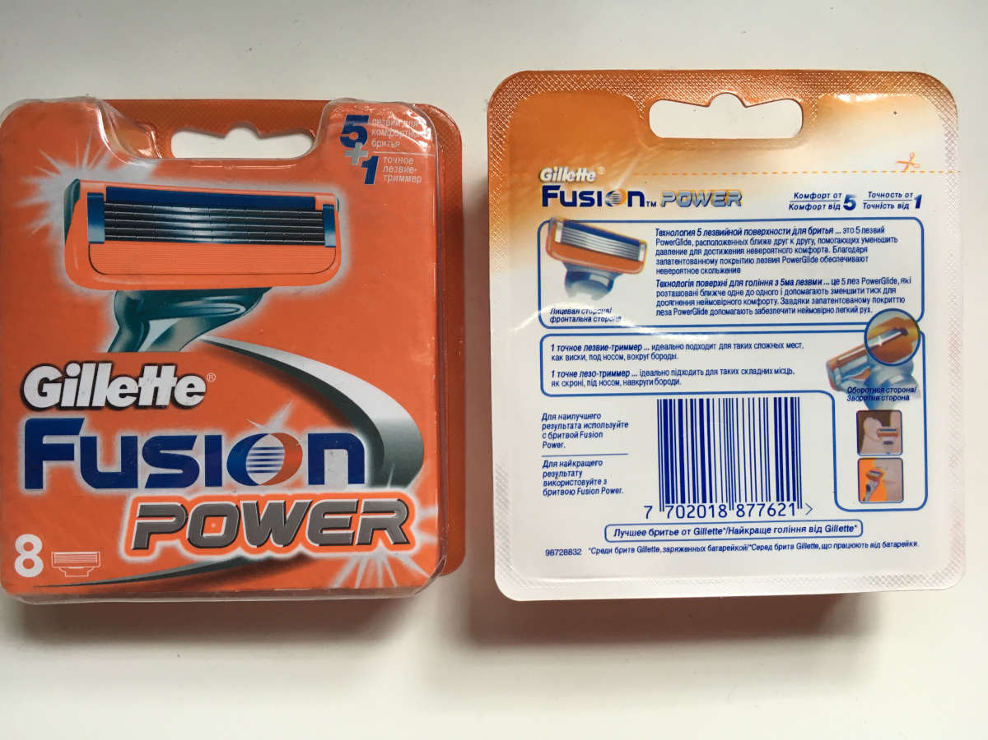
FUSION POWER (2 кассеты в уп.) | 16,5 RMB
FUSION POWER (4 кассеты в уп.) | 25 RMB
FUSION POWER (8 кассет в уп.) | 48 RMB

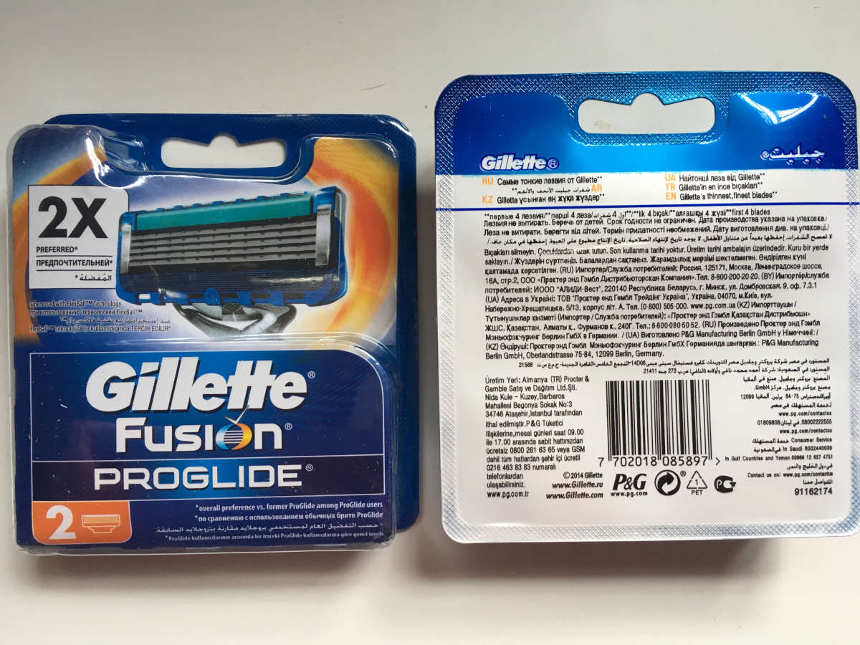
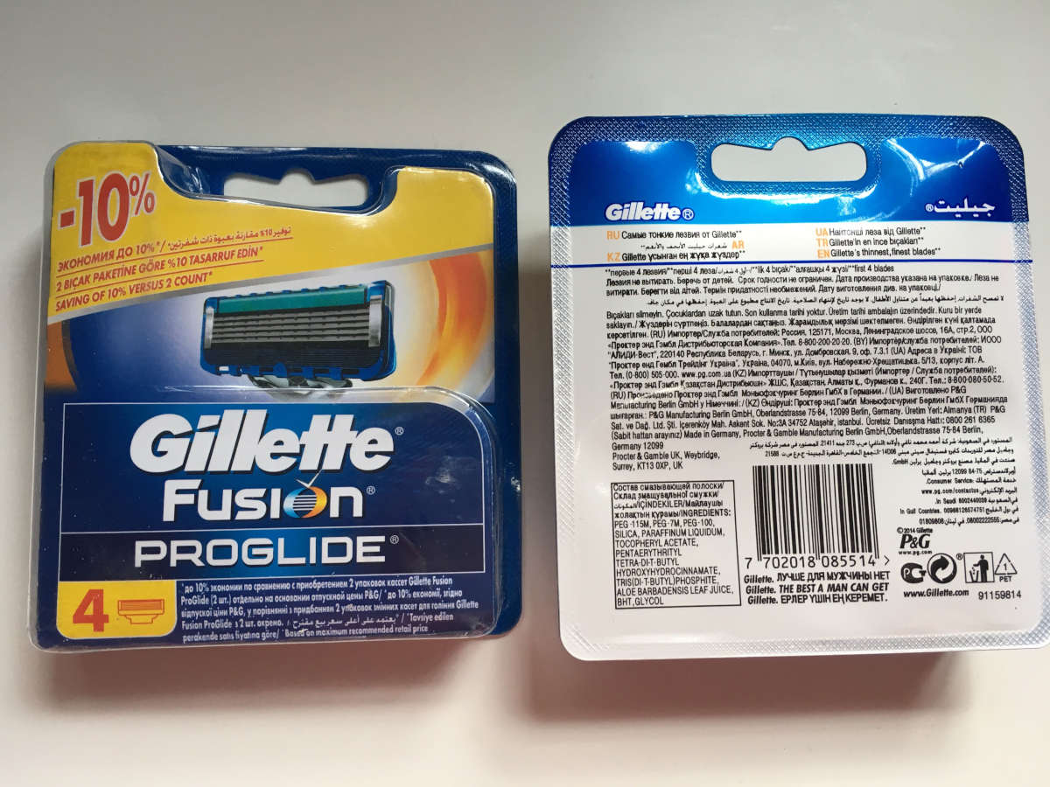
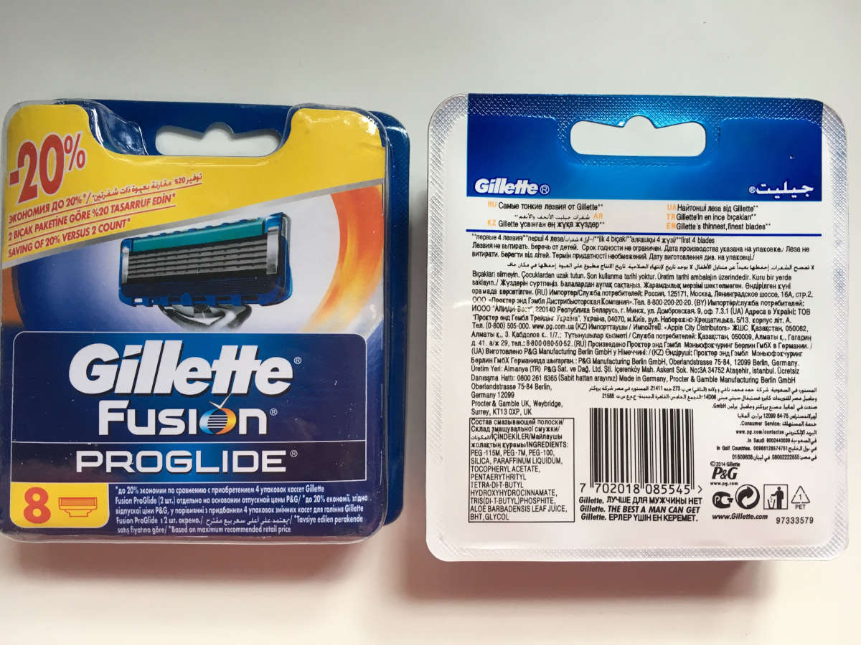
FUSION PROGLIDE (2 кассеты в уп.) | 16,5 RMB
FUSION PROGLIDE (4 кассеты в уп.) | 25 RMB
FUSION PROGLIDE (8 кассет в уп.) | 48 RMB

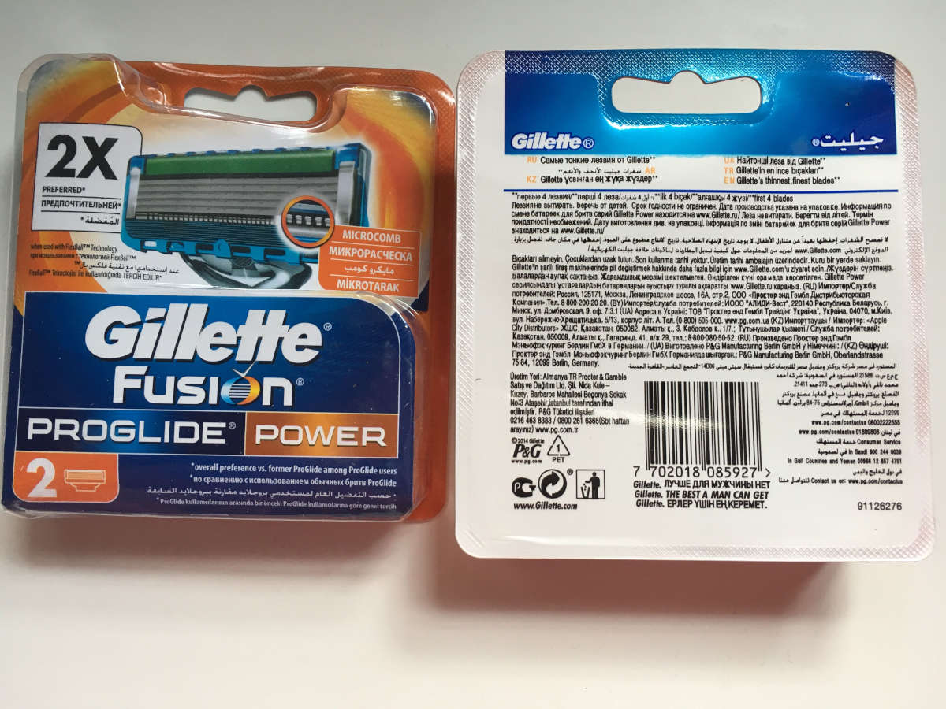
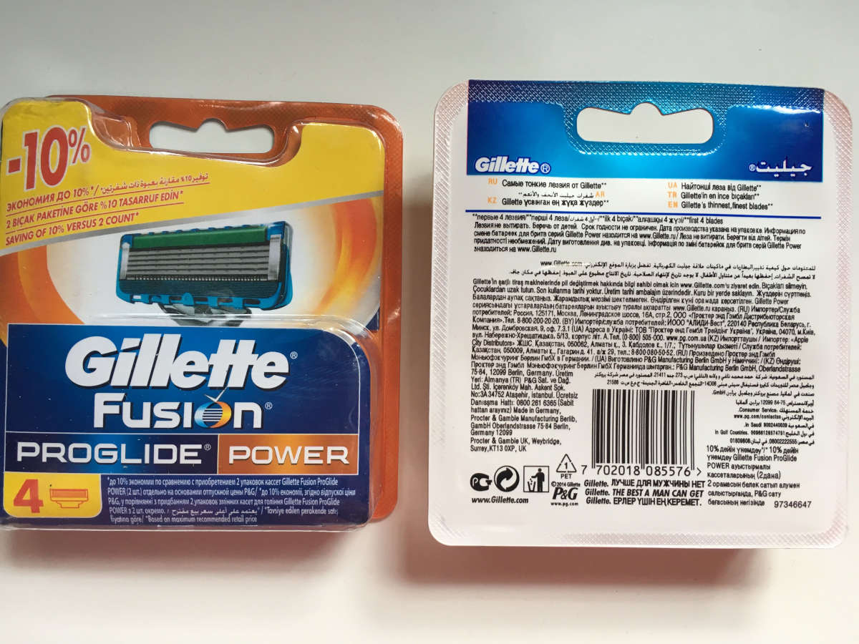
FUSION PROGLIDE POWER (2 кассет в уп.) | 16,5 RMB
FUSION PROGLIDE POWER (4 кассет в уп.) | 25 RMB
FUSION PROGLIDE POWER (8 кассет в уп.) | 48 RMB

